Portada
MÉTODO DEL GRADIENTE HIDRÁULICO
Solución de un ejercicio del Método del Gradiente Hidráulico para comprobar resultados de MGH
Autor: Ing. Carlos Camacho Soto, ccamacho@segundafundacion.com
Lugar: San José, Costa Rica
Fecha: julio 2022

Copyright © 2022 Carlos Camacho Soto, ccamacho@segundafundacion.com

This file "GradienteHidráulico.xlsx" is part of mgh
mgh is free software: you can redistribute it and/or modify it under the terms of the GNU General Public License as published by the Free Software Foundation, either version 3 of the License, or (at your option) any later version.
mgh is distributed in the hope that it will be useful, but WITHOUT ANY WARRANTY; without even the implied warranty of MERCHANTABILITY or FITNESS FOR A PARTICULAR PURPOSE.
See the GNU General Public License for more details.
You should have received a copy of the GNU General Public License along with mgh. If not, see <https://www.gnu.org/licenses/>.

Diagrama de la red de prueba a modelar en MGH | Datos de la red de prueba
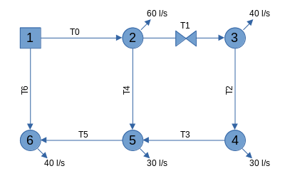
 | Nudos de carga fija
 | Nudo | Elevación | Carga
 | 1 | 90 | 100
 |  |  |  |  |  |  | Resultados
 | Nudos de demanda
 | Nudo | Elevación | Demanda |  |  |  | Alturas piezométricas |  | Presiones
 | 2 | 90 | 60 |  |  |  | 93.6 | m | 3.60 | mca
 | 3 | 90 | 40 |  |  |  | 82.9 | m | -7.14 | mca
 | 4 | 90 | 30 |  |  |  | 83.3 | m | -6.70 | mca
 | 5 | 90 | 30 |  |  |  | 90.6 | m | 0.61 | mca
 | 6 | 90 | 40 |  |  |  | 97.0 | m | 6.99 | mca

 | Tramos de tubería
 | Tramo | de→a | L | D | ks | kL | Caudales en tramos
 | 0 | '1 – 2 | 0.250 | 500 | 1.50E-06 | 0 | 106.7 | l/s
 | 1 | 2 – 3 | 0.150 | 400 | 1.50E-06 | 10 | 36.5 | l/s
 | 2 | 3 – 4 | 0.100 | 200 | 1.50E-06 | 0 | 3.5 | l/s
 | 3 | 4 – 5 | 0.150 | 400 | 1.50E-06 | 0 | 33.5 | l/s
 | 4 | 2 – 5 | 0.100 | 200 | 1.50E-06 | 0 | 10.2 | l/s
 | 5 | 5 – 6 | 0.200 | 600 | 1.50E-06 | 0 | 53.3 | l/s
 | 6 | 1 – 6 | 0.250 | 300 | 1.50E-06 | 0 | 93.3 | l/s

 | Unidades y descripción de variables

 | Elevación (topográfica) [m] |  |  | L=Longitud [m]
 | Carga (piezométrica) [m] |  |  | D=Diámetro [mm]
 | Demanda [l/s] |  |  | ks=Rugosidad [m]
 |  |  |  | kL=Coeficiente de pérdidas locales [adim]

